关系图
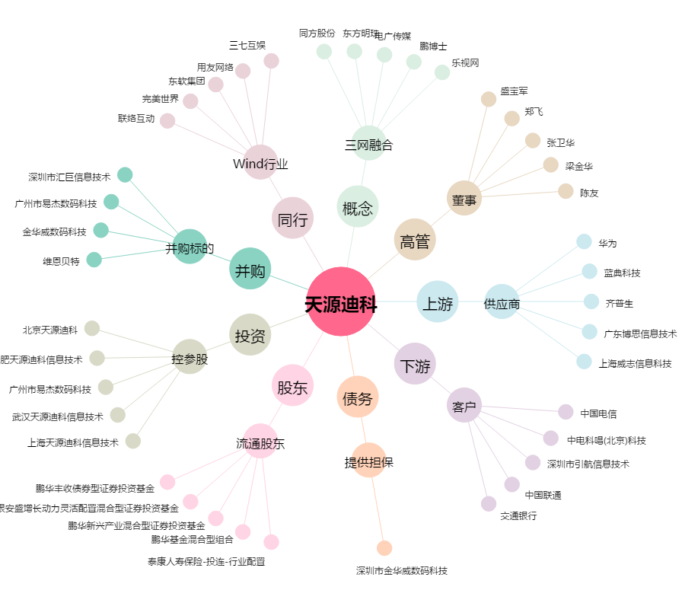
天源迪科[300047.SZ] - 关系概览图

